상품제안서
타탄더블양면 쿠션담요C | 상품코드: F31462

 |  |  |  |  |  |  | 02-412-0044 | www.easy1.co.kr
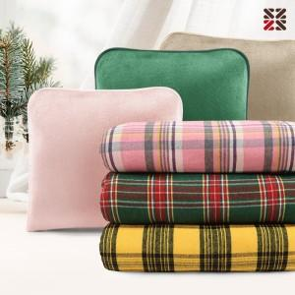

【상세/제작정보】 | <p><span style="font-size: 14pt;">배송비 한박스 20개 4500원 부가세별도</span>&nbsp;</p>

【인쇄/포장옵션】 | 실크, 자수 / OPP(비닐)

【공급단가】 | 수량 | 100~ | 300~ | 500~ | 1,000~ | 3,000~
*VAT별도 | 단가 | 10,320원 | 10,140원 | 9,890원 | 9,710원 | 9,460원

【상품 URL】 | https://easy1.co.kr:443/src/goods_detail.php?gdno=31462

